Sheet1
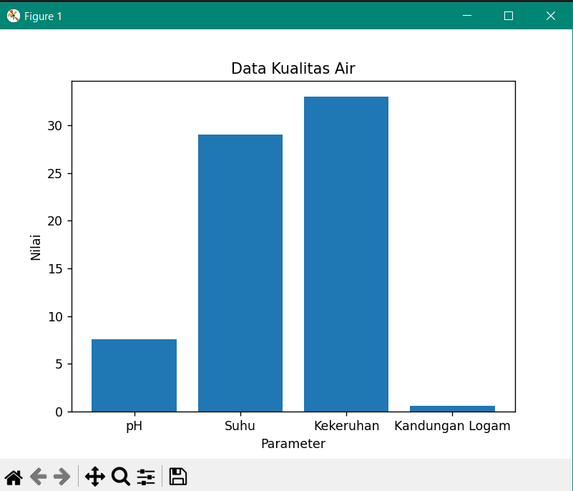
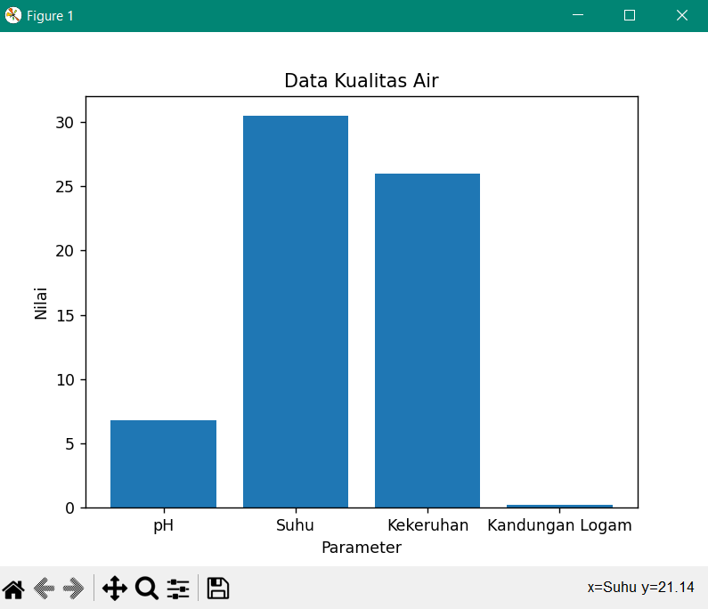
 | Lokasi | pH Air | suhu Air(derajat celcius) | kekeruhan Air(NTU) | kandungan Air logam(ppm)
Data 1 | Sungai Konteng | 7.06 (Normal) | 29 (Normal) | 33 (Tercemar) | 0.59 (Tercemar)
Data 2 | Sungai Bengawan Solo | 6.80 (Normal) | 30.5 (Normal) | 26 (Tercemar) | 0.20 (Normal)

Tampilan diagram dari Data 1 : |  |  |  | Tampilan diagram dari Data 2 :

